상품제안서
레모나 KF94 방역마스크 | 상품코드: F18465

 |  |  |  |  |  | 02-412-0044 | www.easy1.co.kr
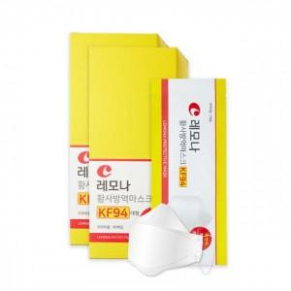

【상세/제작정보】 | 믿고 먹고 믿고 쓰는 레모나

【인쇄/포장옵션】 | 스티커 / 포장불가능

【공급단가】 | 수량 | 2,000~ | 3,000~ | 5,000~ | 10,000~
*VAT별도 | 단가 | 340원 | 330원 | 310원 | 300원

【상품 URL】 | https://dev.easy1.co.kr:443/src/goods_detail.php?gdno=18465

